説明書
天草市環境家計簿

ご家庭
事業所
取組区分は「ご家庭」か「事業所」か、どちらか一方を選んでください。
○取組区分

 | お名前： | (例：天草 一郎）
 | ご住所： | 天草市東浜町8-1

○環境家計簿とは
 | 「環境家計簿」とは、ご家庭や事業所で消費したエネルギー（電気・ガス・灯油・軽油・ガソリン・水道）から 排出される地球温暖化の原因となる二酸化炭素（CO₂）排出量を確認できるツールです。 私たちの生活が環境に対してどれくらいの影響を与えているのか一目でわかるとともに、 省エネに取組むことで生活や事業内容を見直すきっかけにもなります。 地球にもお財布にも優しい環境家計簿の記録に是非取り組んでみてください。

○エコ診断のしかた
1 | 用意するもの
 | 〇電気、ガス、水道 の使用量及び料金が記載された検針票 〇ガソリン、軽油、灯油を買った時のレシート 前年の分があれば結果を比較することができます。

2 | 数値を入力してみましょう |  | ・・・・・ | 入力シート
 | 入力が必要なシートは「入力シート」のみです。 太枠内に、ご家庭の人数、エネルギー使用量と光熱水費を入力してください。 入力はどの月から始めてもかまいません。

3 | 1年分のエコ診断結果はどうでしたか？ |  | ・・・・・ | エコ診断（1年分）
 | 入力が全て終わったら、「エコ診断（１年分）」のシートで結果をみてみましょう。 エネルギー使用量から算出された二酸化炭素排出量や前年との比較結果が自動的に診断されます。 以下のようなことに注意して省エネできるところがないか、今一度考えてみましょう。

・エネルギー使用量が多いのはどの月、季節ですか？
・どの種類のエネルギー使用量が多いですか？
・前年と比較できる場合は、前年からどんな変化があるか見つけましょう。

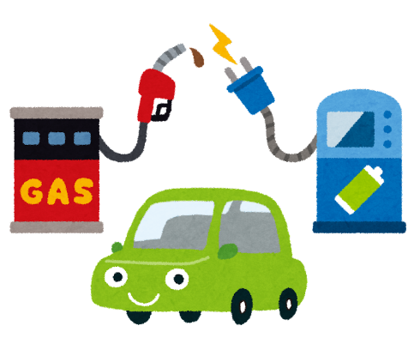
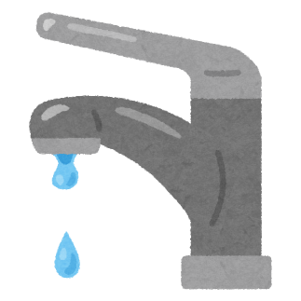

入力シート
入力表（今年分）
開始月をを選択
検針票や給油したレシートなどを用意してね。
わからない月はとばして入力してもＯＫ！
ご家庭の人数を選択してください
太枠内に今年のエネルギー使用量を入力してください
 |  |  |  |  |  |  |  |  |  |  |  |  |  |  |  | 4 | 人世帯
 |  |  |  |  |  |  |  |  |  |  |  |  |  |  |  |  | 今年の検針票などを見て使用量と光熱費を入力してください
エネルギー 使 用 量 |  |  | 今 年 |  |  |  |  |  |  |  |  |  |  |  | 合 計 |  | 前年 同期比
 |  |  | 4月 | 5月 | 6月 | 7月 | 8月 | 9月 | 10月 | 11月 | 12月 | 1月 | 2月 | 3月
※検針票の見方
◆電気
◆ガス ◆水道
 | 電 気 | kWh |  |  |  |  |  |  |  |  |  |  |  |  | 0 | kWh
 | 都市ガス | m3 |  |  |  |  |  |  |  |  |  |  |  |  | 0 | m3
 | LP ガス | m3 |  |  |  |  |  |  |  |  |  |  |  |  | 0 | m3
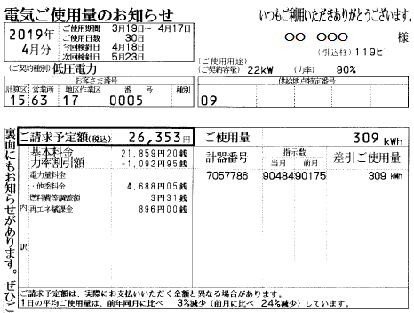
 | 水 道 | m3 |  |  |  |  |  |  |  |  |  |  |  |  | 0 | m3
 | ガソリン | ﾘｯﾄﾙ |  |  |  |  |  |  |  |  |  |  |  |  | 0 | ﾘｯﾄﾙ
この数字が電気の使用量です
 | 軽 油 | ﾘｯﾄﾙ |  |  |  |  |  |  |  |  |  |  |  |  | 0 | ﾘｯﾄﾙ
 | 灯 油 | ﾘｯﾄﾙ |  |  |  |  |  |  |  |  |  |  |  |  | 0 | ﾘｯﾄﾙ
太枠内に今年の光熱水費を入力してください
この数字が電気の料金です
光 熱 費 |  |  | 今 年 |  |  |  |  |  |  |  |  |  |  |  | 合 計 |  | 前年 同期比
 |  |  | 4月 | 5月 | 6月 | 7月 | 8月 | 9月 | 10月 | 11月 | 12月 | 1月 | 2月 | 3月
 | 電 気 | 円 |  |  |  |  |  |  |  |  |  |  |  |  | 0 | 円
 | 都市ガス | 円 |  |  |  |  |  |  |  |  |  |  |  |  | 0 | 円
 | LP ガス | 円 |  |  |  |  |  |  |  |  |  |  |  |  | 0 | 円
 | 水 道 | 円 |  |  |  |  |  |  |  |  |  |  |  |  | 0 | 円
 | ガソリン | 円 |  |  |  |  |  |  |  |  |  |  |  |  | 0 | 円
 | 軽 油 | 円 |  |  |  |  |  |  |  |  |  |  |  |  | 0 | 円
 | 灯 油 | 円 |  |  |  |  |  |  |  |  |  |  |  |  | 0 | 円
合 計 |  | 円 | 0 | 0 | 0 | 0 | 0 | 0 | 0 | 0 | 0 | 0 | 0 | 0 | 0 | 円

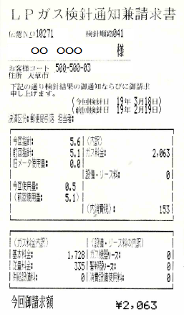
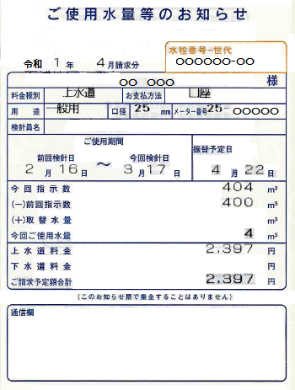
CO2排出量 |  |  | 今 年 |  |  |  |  |  |  |  |  |  |  |  | 合 計 |  | 前年 同期比
 |  |  | 4月 | 5月 | 6月 | 7月 | 8月 | 9月 | 10月 | 11月 | 12月 | 1月 | 2月 | 3月
 | 電 気 | kg | 0 | 0 | 0 | 0 | 0 | 0 | 0 | 0 | 0 | 0 | 0 | 0 | 0 | kg
 | ガ ス | kg | 0 | 0 | 0 | 0 | 0 | 0 | 0 | 0 | 0 | 0 | 0 | 0 | 0 | kg
 | 水 道 | kg | 0 | 0 | 0 | 0 | 0 | 0 | 0 | 0 | 0 | 0 | 0 | 0 | 0 | kg
 | 自 動 車 | kg | 0 | 0 | 0 | 0 | 0 | 0 | 0 | 0 | 0 | 0 | 0 | 0 | 0 | kg
この数字がLPガスの使用量です
この数字が水道の使用量です
 | 灯 油 | kg | 0 | 0 | 0 | 0 | 0 | 0 | 0 | 0 | 0 | 0 | 0 | 0 | 0 | kg
合 計 |  | kg | 0 | 0 | 0 | 0 | 0 | 0 | 0 | 0 | 0 | 0 | 0 | 0 | 0 | kg
 | 【使用するエネルギー種別排出係数】電気 0.449 kg/kWh（九電係数）、都市ガス 2.05 kg/m3、LPガス 6.0 kg/m3、水道 0.54 kg/m3、ガソリン 2.32 kg/L、軽油 2.58 kg/L、灯油 2.62 kg/L

入力表（前年分）
前年の使用量などがわかる場合は、
比較のために入力してみよう！
太枠内に前年のエネルギー使用量を入力してください
この数字が水道の料金です
 |  |  |  |  |  |  |  |  |  |  |  |  |  |  |  |  | 前年の検針票などを見て使用量と光熱費を入力してください
エネルギー 使 用 量 |  |  | 前 年 |  |  |  |  |  |  |  |  |  |  |  | 合 計
 |  |  | 4月 | 5月 | 6月 | 7月 | 8月 | 9月 | 10月 | 11月 | 12月 | 1月 | 2月 | 3月 | 同 期 |  | 年 間
 | 電 気 | kWh |  |  |  |  |  |  |  |  |  |  |  |  | 0 | kWh | 0
 | 都市ガス | m3 |  |  |  |  |  |  |  |  |  |  |  |  | 0 | m3 | 0
 | LP ガス | m3 |  |  |  |  |  |  |  |  |  |  |  |  | 0 | m3 | 0
 | 水 道 | m3 |  |  |  |  |  |  |  |  |  |  |  |  | 0 | m3 | 0
この数字がLPガスの料金です
 | ガソリン | ﾘｯﾄﾙ |  |  |  |  |  |  |  |  |  |  |  |  | 0 | ﾘｯﾄﾙ | 0
 | 軽 油 | ﾘｯﾄﾙ |  |  |  |  |  |  |  |  |  |  |  |  | 0 | ﾘｯﾄﾙ | 0
 | 灯 油 | ﾘｯﾄﾙ |  |  |  |  |  |  |  |  |  |  |  |  | 0 | ﾘｯﾄﾙ | 0
太枠内に前年の光熱水費を入力してください
光 熱 費 |  |  | 前 年 |  |  |  |  |  |  |  |  |  |  |  | 合 計
 |  |  | 4月 | 5月 | 6月 | 7月 | 8月 | 9月 | 10月 | 11月 | 12月 | 1月 | 2月 | 3月 | 同 期 |  | 年 間
 | 電 気 | 円 |  |  |  |  |  |  |  |  |  |  |  |  | 0 | 円 | 0
 | 都市ガス | 円 |  |  |  |  |  |  |  |  |  |  |  |  | 0 | 円 | 0
 | LP ガス | 円 |  |  |  |  |  |  |  |  |  |  |  |  | 0 | 円 | 0
 | 水 道 | 円 |  |  |  |  |  |  |  |  |  |  |  |  | 0 | 円 | 0
 | ガソリン | 円 |  |  |  |  |  |  |  |  |  |  |  |  | 0 | 円 | 0
 | 軽 油 | 円 |  |  |  |  |  |  |  |  |  |  |  |  | 0 | 円 | 0
 | 灯 油 | 円 |  |  |  |  |  |  |  |  |  |  |  |  | 0 | 円 | 0
合 計 |  | 円 | 0 | 0 | 0 | 0 | 0 | 0 | 0 | 0 | 0 | 0 | 0 | 0 | 0 | 円 | 0

CO2排出量 |  |  | 前 年 |  |  |  |  |  |  |  |  |  |  |  | 合 計
 |  |  | 4月 | 5月 | 6月 | 7月 | 8月 | 9月 | 10月 | 11月 | 12月 | 1月 | 2月 | 3月 | 同 期 |  | 年 間
 | 電 気 | kg | 0 | 0 | 0 | 0 | 0 | 0 | 0 | 0 | 0 | 0 | 0 | 0 | 0 | kg | 0
 | ガ ス | kg | 0 | 0 | 0 | 0 | 0 | 0 | 0 | 0 | 0 | 0 | 0 | 0 | 0 | kg | 0
 | 水 道 | kg | 0 | 0 | 0 | 0 | 0 | 0 | 0 | 0 | 0 | 0 | 0 | 0 | 0 | kg | 0
 | 自 動 車 | kg | 0 | 0 | 0 | 0 | 0 | 0 | 0 | 0 | 0 | 0 | 0 | 0 | 0 | kg | 0
 | 灯 油 | kg | 0 | 0 | 0 | 0 | 0 | 0 | 0 | 0 | 0 | 0 | 0 | 0 | 0 | kg | 0
合 計 |  | kg | 0 | 0 | 0 | 0 | 0 | 0 | 0 | 0 | 0 | 0 | 0 | 0 | 0 | kg | 0
 | 【使用するエネルギー種別排出係数】電気 0.449 kg/kWh（九電係数）、都市ガス 2.05 kg/m3、LPガス 6.0 kg/m3、水道 0.54 kg/m3、ガソリン 2.32 kg/L、軽油 2.58 kg/L、灯油 2.62 kg/L

→ 説明書へ戻る

エコ診断（1年分）
エコ診断結果
前年と比べてみよう
 |  |  |  |  |  |  | 1年間版 |  |  |  | 天草市東浜町8-1 |  | にお住まいの、
 |  |  |  |  |  |  |  |  |  |  | (例：天草 一郎） | さん家の環境家計簿集計結果

 | 灯油(kg) | 自動車(kg) | 水道(kg) | ガス(kg) | 電気(kg)
4月 | 0 | 0 | 0 | 0 | 0
5月 | 0 | 0 | 0 | 0 | 0
6月 | 0 | 0 | 0 | 0 | 0
7月 | 0 | 0 | 0 | 0 | 0
8月 | 0 | 0 | 0 | 0 | 0
9月 | 0 | 0 | 0 | 0 | 0
10月 | 0 | 0 | 0 | 0 | 0
11月 | 0 | 0 | 0 | 0 | 0
12月 | 0 | 0 | 0 | 0 | 0
1月 | 0 | 0 | 0 | 0 | 0
2月 | 0 | 0 | 0 | 0 | 0
3月 | 0 | 0 | 0 | 0 | 0
月別ＣＯ₂排出量
ＣＯ₂排出量
 |  |  |  |  |  |  |  |  |  | 今年の二酸化炭素排出量は、前年同時期と比較できません。
 | 電気(kg) | ガス(kg) | 水道(kg) | 自動車(kg) | 灯油(kg)
前年 | 0 | 0 | 0 | 0 | 0
今年 | 0 | 0 | 0 | 0 | 0
 |  |  |  |  |  |  |  |  |  |  |  |  | 1年間のCO2排出量
 |  |  |  |  |  |  |  |  |  |  |  |  | 前年 | 0 | kg
 |  |  |  |  |  |  |  |  |  |  |  |  |  | ↓ 前年数値なし
 |  |  |  |  |  |  |  |  |  |  |  |  | 今年 | 0 | kg

 |  |  |  |  |  |  |  |  |  |  |  |  | 電 気 | 前年数値なし
 |  |  |  |  |  |  |  |  |  |  |  |  | ガ ス | 前年数値なし
 |  |  |  |  |  |  |  |  |  |  |  |  | 水 道 | 前年数値なし
 |  |  |  |  |  |  |  |  |  |  |  |  | 自動車 | 前年数値なし
 |  |  |  |  |  |  |  |  |  |  |  |  | 灯 油 | 前年数値なし

光 熱 費
 |  |  |  |  |  |  |  |  |  | 今年の光熱費は、前年同時期と比較できません。
 | 電気(円) | ガス(円) | 水道(円) | 自動車(円) | 灯油(円)
前年 | 0 | 0 | 0 | 0 | 0
今年 | 0 | 0 | 0 | 0 | 0
1年間のＣＯ_{２}排出量は・・・
 |  |  |  |  |  |  |  |  |  |  |  |  | 1年間の光熱費
 |  |  |  |  |  |  |  |  |  |  |  |  | 前年 | 0 | 円
 |  |  |  |  |  |  |  |  |  |  |  |  |  | ↓ 前年数値なし
 |  |  |  |  |  |  |  |  |  |  |  |  | 今年 | 0 | 円
 | 4月-6月 | 0 | kg | 1年間計 |  |  | このCO2を相殺するのに必要なスギの木
 | 7月-9月 | 0 | kg | 0 |  | → |  | 0 |  |  |  |  | 電 気 | 前年数値なし
 | 10月-12月 | 0 | kg |  |  | kg |  |  | 本！ |  |  |  | ガ ス | 前年数値なし
 | 1月-3月 | 0 | kg |  |  |  |  |  |  |  |  |  | 水 道 | 前年数値なし
 |  |  |  | 全国の | 4 | 人世帯の平均的な年間CO2排出量は、 |  |  |  |  |  |  | 自動車 | 前年数値なし
 |  |  |  | 約 15430 |  | kg※です。比べてみましょう。 |  |  |  |  |  |  | 灯 油 | 前年数値なし
 |  |  |  | ※【環境省】令和5年度 家庭部門のCO₂排出実態統計調査（確報値） ※水道は含まれていない。

→ 説明書へ戻る

